出品票
 |  |  |  |  |  |  | （別紙1）
（出 品 票） |  |  |  |  | 岡山県

該当する区分に○を付けてください。
 | 応募区分 | 第１部 （小学１・２年生） | 第２部 （小学３・４年生） | 第３部 （小学５・６年生） | 第４部 （中学生） | 第５部 （小中学生の パソコン統計グラフ） | 第６部 （高校生以上）
題名
（ふりがな） |  |  |  |  |  |  | 学年 ※一般の方は年齢
学校名 ※一般の方は 住所・連絡先・職業

 |  |  |  |  |  |  | 年

 |  | 例） ○○市立○○小学校
（ふりがな）
氏名
 |  | （合作の場合は、制作者全員の氏名を記入してください。）
注 １） 学校名、住所、氏名等は正しい字体で書き（略字は使わない）、必ず「ふりがな」をつけてください。
２） 記入漏れがないよう、ご注意ください。
３） 制作者の個人情報は、岡山県個人情報保護条例に基づき適切に管理し、コンクールに関係する業務にのみ利用します。
（この用紙を作品の裏面右下に貼り付けてください。）

切 取 線

統計グラフコンクール応募作品チェックシート

 | □ １） 用紙のサイズは７２.８㎝×５１.５㎝になっていますか？

 | □ ２） 「出品票」に記入漏れはありませんか？また、作品裏面の右下に貼り付けましたか？

 | □ ３） 自ら観察又は調査した結果を用いて統計グラフを作成した場合は、その観察又は調査の記録をＡ４判又は
 | B５判の用紙にまとめましたか？

 | □ ４） 自己の観察又は調査によらないで、外から資料を得て統計グラフを作成した場合は、その資料（統計表）を
 | Ａ４判又はB５判の用紙にまとめましたか？

 | □ ５） 上記３）、４）でまとめた用紙は、作品の裏面下部に３㎝の「のりしろ」で、貼り付けましたか？
 | （ただし、用紙が３枚以上の場合は、作品には貼り付けず、封筒に入れて提出してください。
 | また、封筒には、応募する部門名、制作者氏名を記入してください。） |  |  |  |  | 《５）の例》
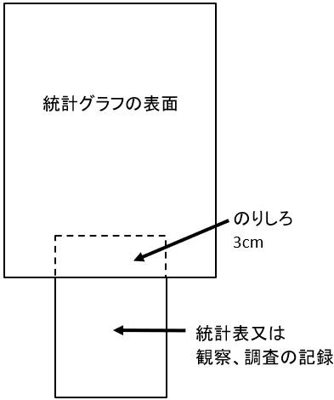
 | □ ６） 資料の出所を、作品表面の適当な位置に明記していますか？

 | □ ７） 作品のタイトルとグラフの内容は合っていますか？

 | □ ８） 資料の数値とグラフの数値は一致していますか？

 | □ ９） 統計グラフ作成上の基本的なルールは守られていますか？
 | (1) 凡例や単位を書きましたか？ また、誤りはありませんか？
 | (2) 縦軸の基点（始まり）に目盛り数字がありますか？
 | (3) 使用した資料の時点を明記していますか？

 | □ 10） 誤字、脱字はありませんか？

 | □ 11） 応募者以外の者が考えたキャラクター、第三者が作成したイラストや写真等を使用していませんか？
 | （ゆるキャラや五輪マークなど、既存のキャラクターやインターネットからダウンロードしたイラスト、
 | また、商品名や会社名を特定できる絵や写真を使用していませんか？）

